Hoja 1
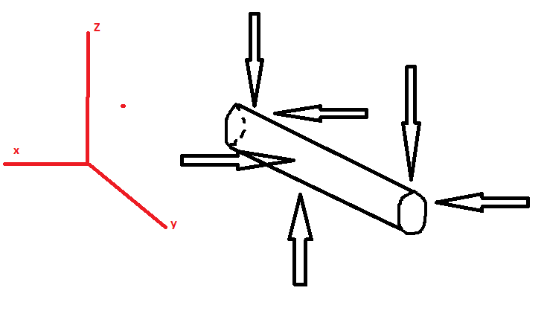
Masa(kg) | 72.163
Diametro Eje(mm) | 20
Fz | 176.9797575
Fx | 176.9797575
a | 20 | Inercia | 7853.981634
b | 120 | Área | 314.1592654
E(Gpa) | 210000
sigmaF(Mpa) | 200
En 1:(Mpa) |  | En 2:(Mpa)
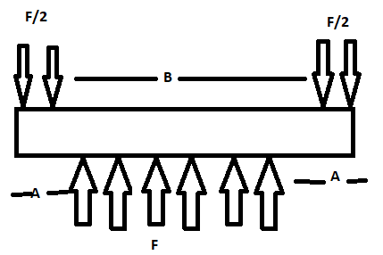
Mx | -884.8987875 | Mx | -3539.59515 | Mt(N*mm) | 1500
Mz | -884.8987875 | Mz | -3539.59515 | sigma corte | 0.9549296586
Fz | -88.48987875 | Fz | 0
Fx | -88.48987875 | Fx | 0
sigma corte z | -0.2816720323 | sigma corte z | 0
sigma corte x | -0.2816720323 | sigma corte x | 0
sigma flector x | -1.126688129 | sigma flector x | -4.506752517
sigma flector z | -1.126688129 | sigma flector z | -4.506752517

sigma eq | 1.961229163 | sigma eq | 11.6084448
Fs | 101.9768642 | Fs | 17.22883672

